关系图
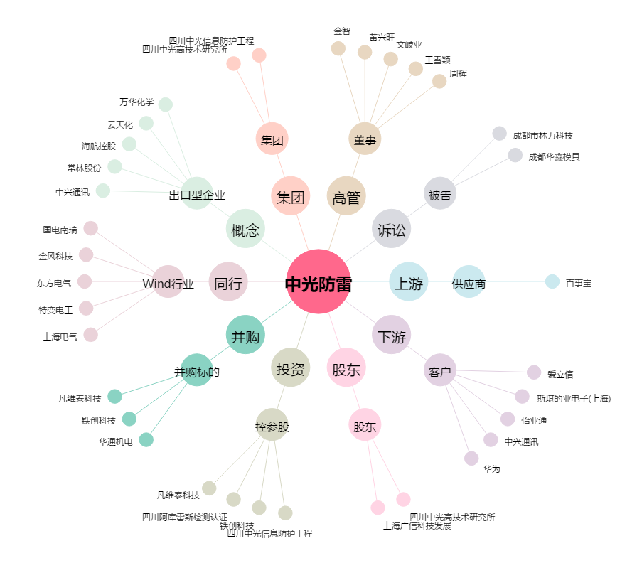
中光防雷[300414.SZ] - 关系概览图

